1.遊び方
1.文字当てクイズ

①文字当てクイズの遊び方

1.「c:\20230201\Powershell」フォルダーを作り、「mojiate.ps1」ファイルを入れてください

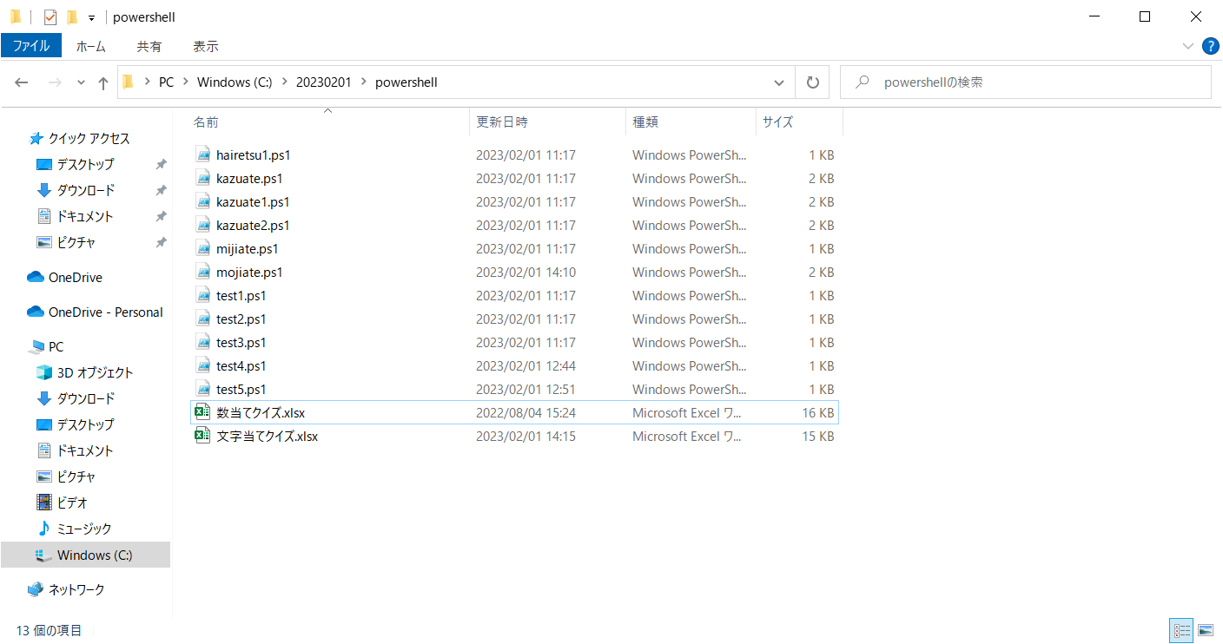

2.左下の「スタート」ボタンを左クリックし、Wから「Windows Powershell ISE」を選びます。

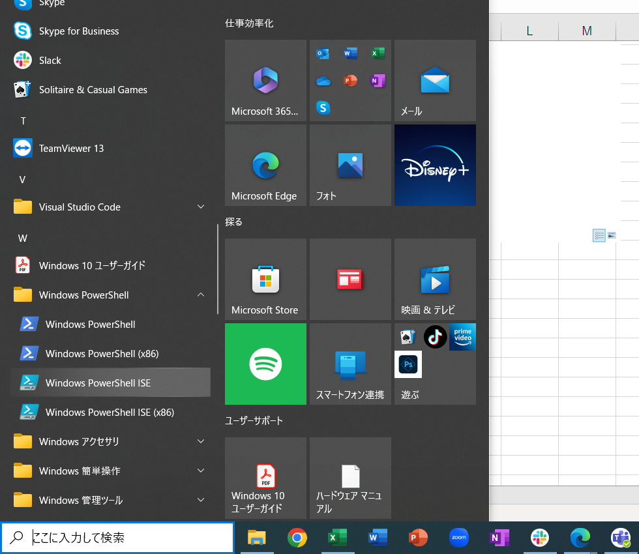

3.下画面に「cd c:\20230201\powershell」と入力してください

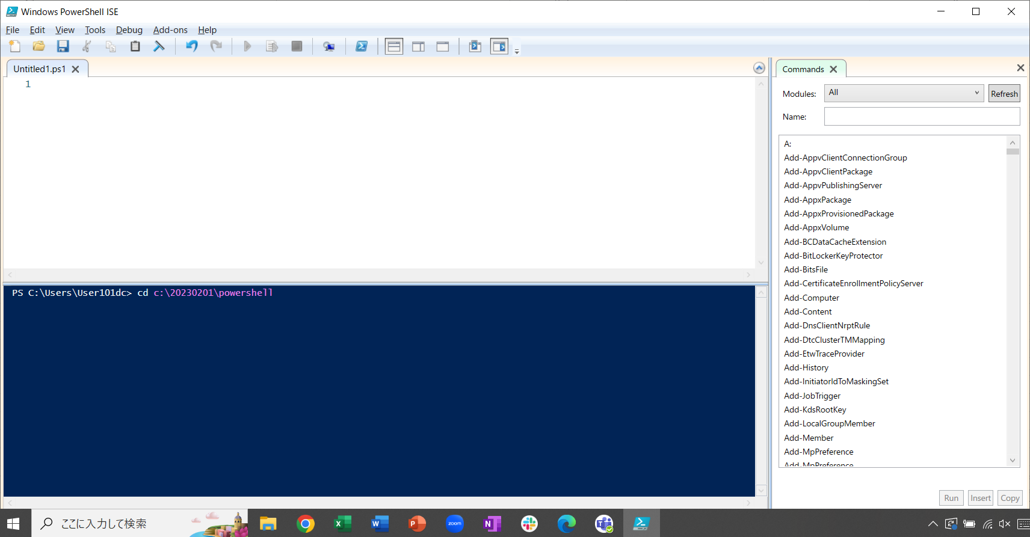

4.「.\mojiate.ps1」と入力し、「Enter」キーを押下してください。

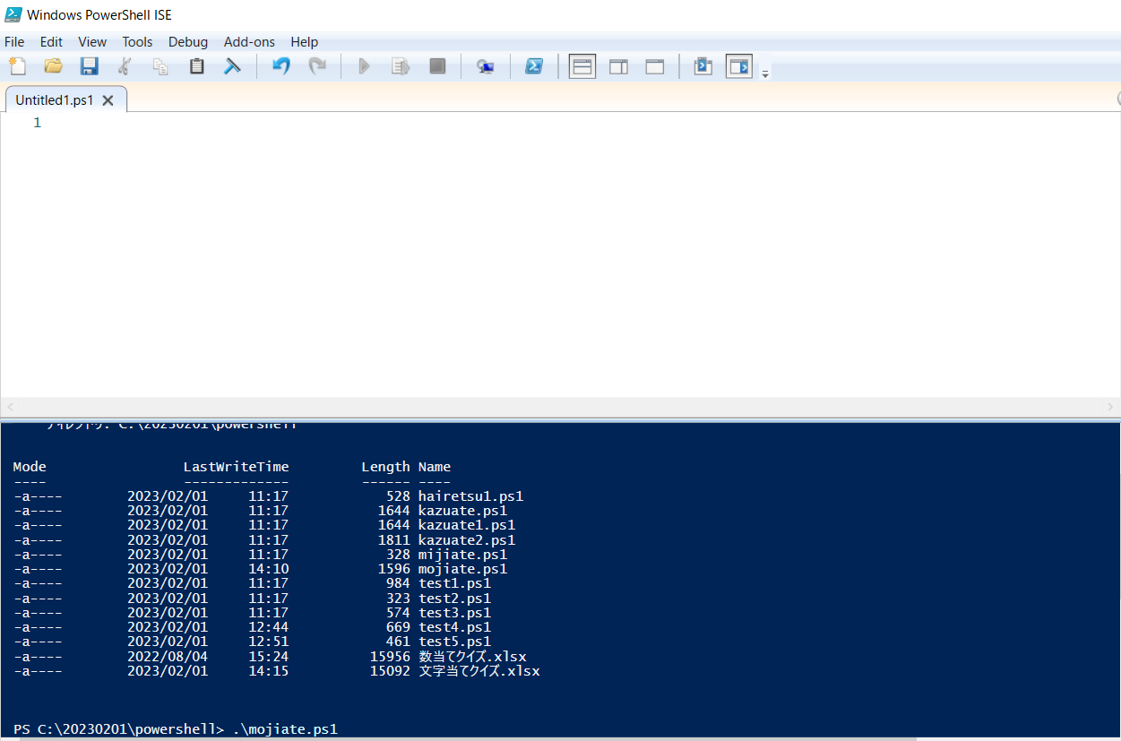

5.「A,B,Cの3文字を使ったアルファベット3語を入力してください:」がコンソールに表示されるので、A、B、Cの文字を組み合わせて3文字のアルファベットを
入力してください。（小文字でもよい)

6. 不正解の場合、下記の文字がコンソールに表示されます。

7．正解の場合、下記の文字がコンソールに表示されます。

2.処理の流れ
２．処理の流れ

START

バックアップディレクトリを作成する

作業に使用したコンテンツファイルをバックアップする

END

